상품제안서
아놀드파마 70 자동 솔리드 원목 손잡이 장우산 | 상품코드: S42028

 |  |  |  |  |  |  | 02-713-8555 | www.synergygift.co.kr
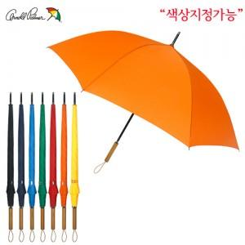

【상세/제작정보】 | <p><span style="font-size: 14pt;">※ 손잡이, 원단 컬러인쇄 가능합니다.(별도문의)</span></p>

【인쇄/포장옵션】 | 레이저, 원단실크1도 / 포장불가능

【공급단가】 | 수량 | 50~ | 100~ | 500~ | 1,000~ | 2,000~
*VAT별도 | 단가 | 10,660원 | 10,490원 | 10,250원 | 9,840원 | 9,430원

【상품 URL】 | https://www.synergygift.co.kr:443/src/goods_detail.php?gdno=42028

